Sheet1
AUC [0,20] | Final AP [0,20] | AUC [0,10] | Final AP [0,10]

csc
0.2497 | 0.5139 | 0.1191 | 0.2501 | Random | csc_manual_1_random.json
0.4878 | 0.5298 | 0.4638 | 0.5299 | Oracle | csc_manual_1_oracle.json
0.3421 | 0.5225 | 0.2404 | 0.3645 | Fixed Order | csc_manual_1_fixed_order.json
0.3735 | 0.5277 | 0.2645 | 0.4287 | csc_manual_1_fastinf.json | csc_manual_1_fastinf.json
0.3755 | 0.5262 | 0.2668 | 0.4188 | RL | csc_rlhalf_raw_fixed_order.json
0.3781 | 0.528 | 0.2664 | 0.4163 | RL MRF | csc_rlhalf_raw_fastinf.json

csc+gist
0.2617 | 0.5258 | 0.1249 | 0.2595 | gist_csc_manual_1_random.json | gist_csc_manual_1_random.json
 |  |  |  | gist_csc_manual_1_oracle.json | gist_csc_manual_1_oracle.json
0.355 | 0.5275 | 0.2586 | 0.3678 | gist_csc_manual_1_fixed_order.json | gist_csc_manual_1_fixed_order.json
0.3306 | 0.5278 | 0.2216 | 0.3433 | gist_csc_manual_1_fastinf.json | gist_csc_manual_1_fastinf.json
0.3824 | 0.5282 | 0.2665 | 0.4146 | gist_csc_rlhalf_raw_fastinf.json | gist_csc_rlhalf_raw_fastinf.json

csc inverse
0.2553 | 0.5192 | 0.1168 | 0.2501 | csc_manual_1_random.json | csc_manual_1_random.json
0.4941 | 0.5365 | 0.4719 | 0.5635 | csc_manual_1_oracle.json | csc_manual_1_oracle.json
0.3179 | 0.5318 | 0.1996 | 0.3345 | csc_manual_1_fixed_order.json | csc_manual_1_fixed_order.json
0.3593 | 0.5348 | 0.2354 | 0.4167 | csc_manual_1_fastinf.json | csc_manual_1_fastinf.json
0.3654 | 0.5439 | 0.2468 | 0.4104 | csc_rlhalf_raw_fixed_order.json | csc_rlhalf_raw_fixed_order.json
0.3704 | 0.5338 | 0.2664 | 0.4163 | csc_rlhalf_raw_fastinf.json | csc_rlhalf_raw_fastinf.json
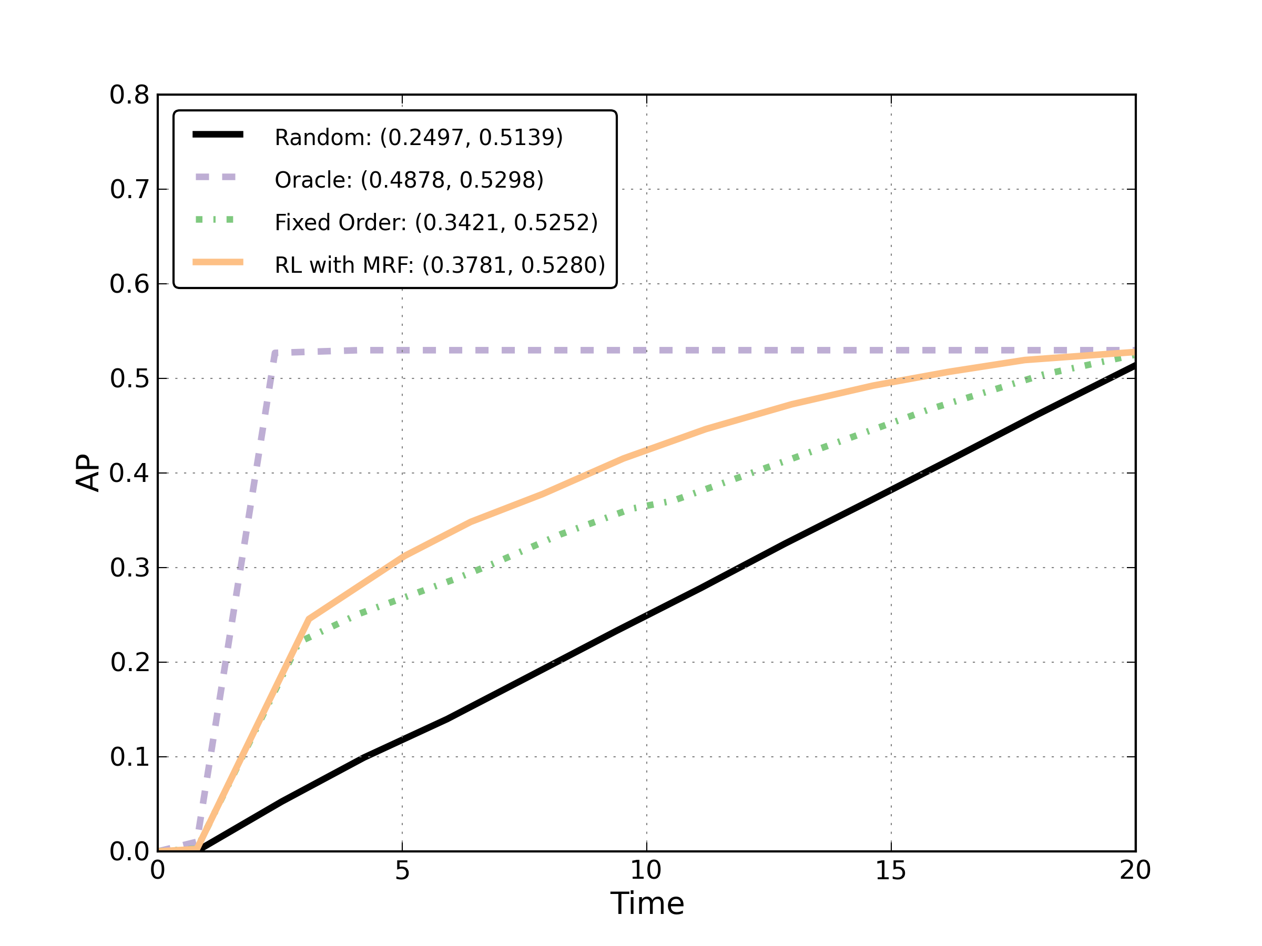
csc_gist inverse
0.2634 | 0.5327 | 0.125 | 0.2617 | gist_csc_manual_1_random.json | gist_csc_manual_1_random.json
 |  |  |  | gist_csc_manual_1_oracle.json | gist_csc_manual_1_oracle.json
0.3253 | 0.5336 | 0.2117 | 0.3352 | gist_csc_manual_1_fixed_order.json | gist_csc_manual_1_fixed_order.json
0.3024 | 0.5343 | 0.1765 | 0.3058 | gist_csc_manual_1_fastinf.json | gist_csc_manual_1_fastinf.json
0.3684 | 0.5356 | 0.2435 | 0.4076 | gist_csc_rlhalf_raw_fastinf.json | gist_csc_rlhalf_raw_fastinf.json

